CollectiveAccess
Image | Object | Description | Date
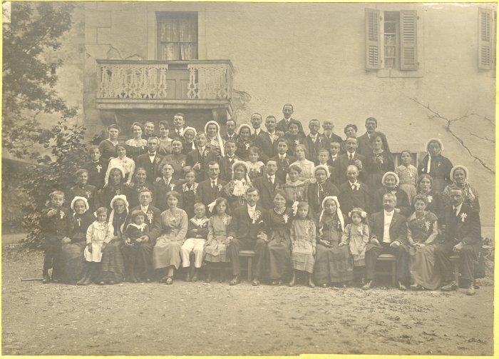 | Photo d'un mariage (12-021) | Photo d'un mariage devant l'abbaye En haut à droite (4e en partant de la droite) : MOCCAND Jean-Marie et Léa
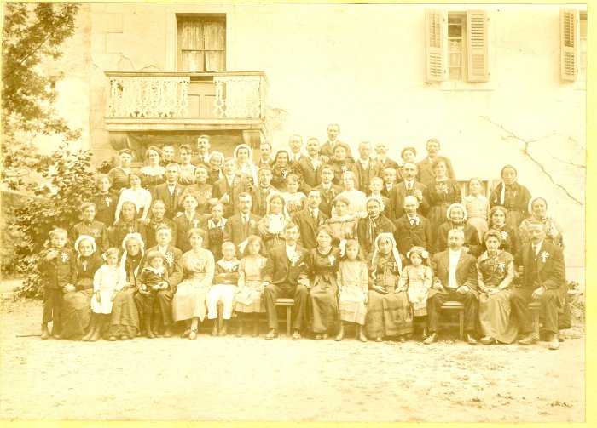 | Photo d'un mariage (12-022) | Photo d'un mariage devant l'abbaye En haut à droite (4e en partant de la droite) : MOCCAND Jean Marie et Léa
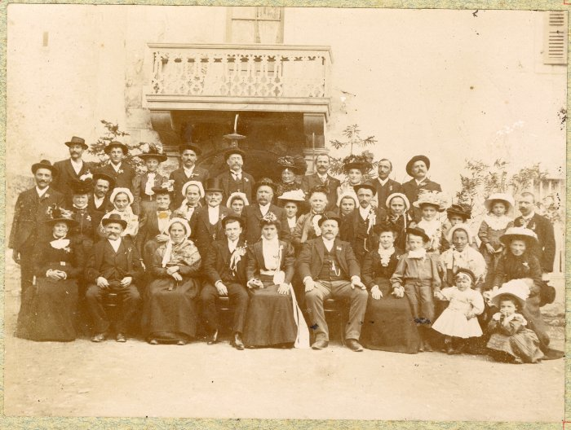 | Photo d'un mariage (12-023) | Photo d'un mariage devant l'abbaye
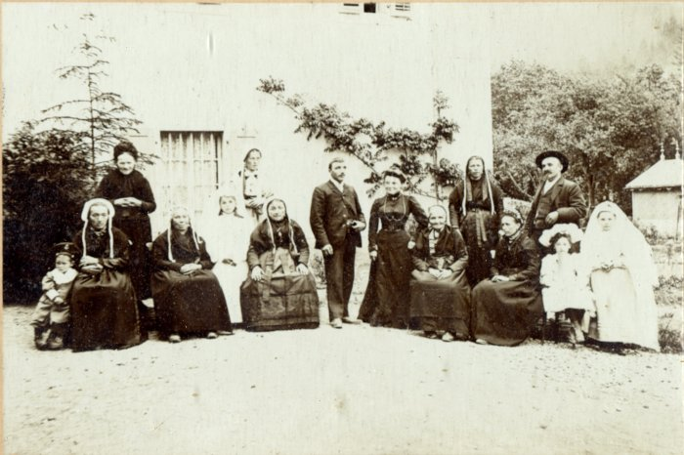 | Photo de communiantes avec leurs familles devant l'abbaye (42-013) | Photo de communiantes avec leurs familles devant l'abbaye dans les années 1900

